PatientDhis
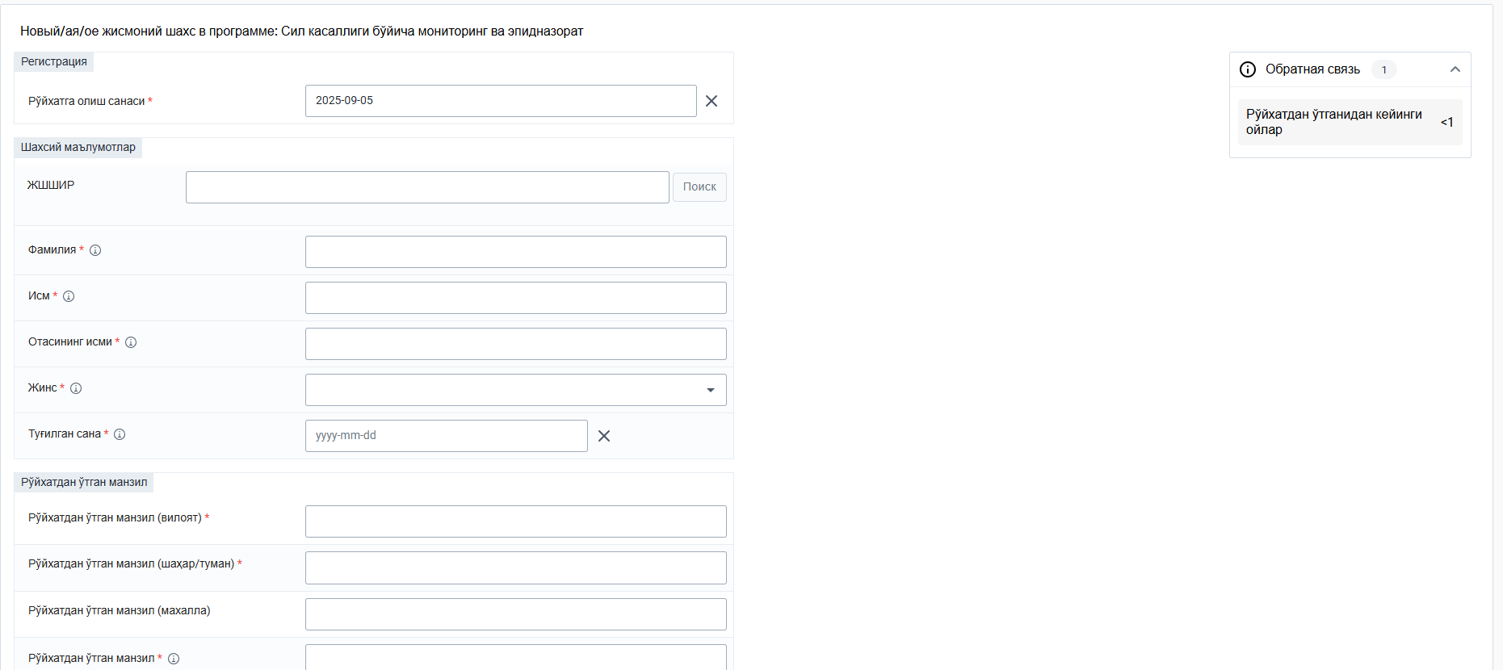
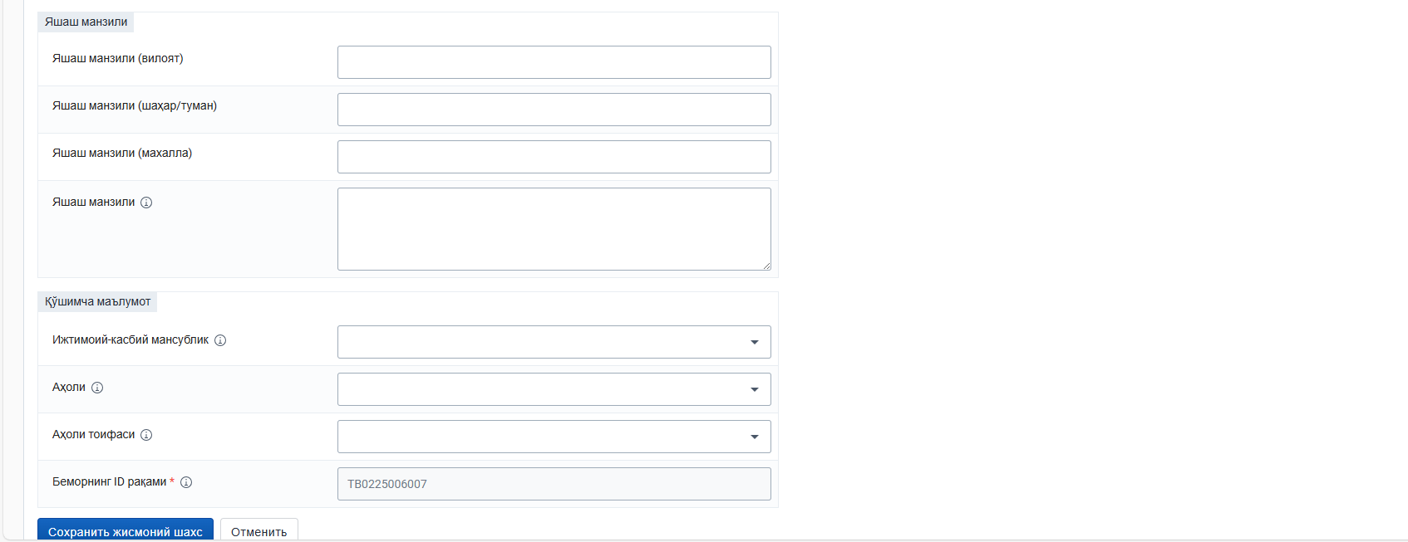
System Name | Name |  | Flags |  | Cardinality | Example | Type | Description & Constraints
 | Patient |  | N
 | Slice for identifier |  | Σ S | D | 1..* |  | Identifier
 |  | identifier: All slices
 |  | Slices for extansion | Σ S | D | 0..1
 |  | extension: data_absent-reason | S | D | 0..1 |  | code
 |  | use | ?!Σ | D | 0..1 | usual | code | usual | official | temp | secondary | old (If known)
 |  |  |  |  |  |  |  | Binding: IdentifierUseVS (0.3.0) (required)
 |  | type | Σ | D | 0..1 |  | CodeableConcept | Description of identifier
 |  |  |  |  |  |  |  | Binding: IdentifierTypeVS (0.3.0) (required)
ПИНФЛ |  | identifier: national id | Σ S | D |  |  | Identifier
 |  | use | ?!Σ | D | 0..1 | official | code | usual | official | temp | secondary | old (If known)
 |  |  |  |  |  |  |  | Binding: IdentifierUseVS (0.3.0) (required)
 |  | type | Σ S | D | 1..1 | NI | CodeableConcept | Description of identifier
 |  |  |  |  |  |  |  | Binding: IdentifierTypeVS (0.3.0) (required)
 |  | coding |  | D | 1..* |  | Coding | Code defined by a terminology system Fixed Value: (Complex)
 |  | system |  | D | 1..1 |  | uri | Identity of the terminology system Fixed Value: http://terminology.hl7.org/CodeSystem/v2-0203
 |  | code |  | D | 1..1 | NI | code | Symbol in syntax defined by the system Fixed Value: NI
 |  | display |  | D | 1..1 |  | string | Representation defined by the system Fixed Value: National unique individual identifier
 |  | system | Σ S | D | 1..1 |  | uri | The namespace for the identifier value Required Pattern: https://dhp.uz/fhir/core/sid/pid/uz/ni
 |  | value | Σ S | D | 1..1 | 12345678901234 | string | The value that is unique Example General: 123456
 |  | Active | ?!Σ S | D | 0..1 | false | boolean | Whether this patient's record is in active use
ФИО |  | name | Σ S | D | 0..* |  | HumanName | A name associated with the patient
 |  | use | ?!Σ S | D | 0..1 |  | code | usual | official | temp | nickname | anonymous | old | maiden
 |  |  |  | D
 |  | text | Σ S | D | 0..1 | John Deere | string | Text representation of the full name
 |  | family | Σ S | D | 0..1 | Deere | string | Family name (often called 'Surname')
 |  | given | Σ S | D | 0..* | John | string | Given names (not always 'first'). Includes middle names
 |  | suffix | Σ S | D | 0..* |  | string | Parts that come after the name This repeating element order: Suffixes appear in the correct order for presenting the name
 |  | period | Σ S | D | 0..1 |  | Period | Time period when name was/is in use
Пол |  | gender | Σ S | D | 0..1 | other | code | male | female | other | unknown
 |  |  |  |  |  |  |  | Binding: AdministrativeGender (required): The gender of a person used for administrative purposes.
 |  | Slices for extansion |  | D | 0..* | regis0007.00005 | extension | Extension Slice: Unordered, Open by value:url
 |  | extension: gender-other | S | D | 0..1 |  | Coding | Differentiation of the administrative gender 'other'
 |  |  |  |  |  |  |  | URL: https://dhp.uz/fhir/core/StructureDefinition/gender-other
 |  |  |  |  |  |  |  | Binding: GenderOtherVS (0.3.0) (required)
 |  | birthDate | Σ S | D | 0..1 | 2001-10-16 | date
 |  | deceased[x] |  | D
 |  | deceasedBoolean |  | D |  |  | boolean
 |  | deceasedDateTime |  | D |  |  | dateTme
Адрес |  | Slices for address | Σ S | D | 0..* |  | Address | An address for the individual Slice: Unordered, Open by value:country
 |  | adress:uzAddress | Σ S | D | 0..* |  | Address | An Uzbekistan address
 |  | use | ?!Σ S | D | 0..1 | temp | code | Type of address, home | temp
 |  |  |  |  |  |  |  | Binding: AddressUseVS (0.3.0) (required)
 |  | type | Σ S | D | 0..1 | physical | code | postal | physical | both
 |  |  |  |  |  |  |  | Binding: AddressTypeVS (0.3.0) (required)
 |  | text | Σ S | D | 0..1 | Iltifot MFY, 58-Harbiy shaharcha mavzesi, 53 Uy, 104 Kvartira | string | Text part of the address provided by DPM. Mahalla name, street, house number, apartment number
 |  | line | Σ S | D | 0..* | 58-Harbiy shaharcha mavzesi | string | Text street name provided by DPM This repeating element order: The order in which lines should appear in an address label
 |  | city | Σ S | D | 0..1 | 104-0116 | string | Mahalla code (citizens' assembly)
 |  |  |  |  |  |  |  | Binding: MahallaVS (0.3.0) (required)
 |  | district | Σ S | D | 0..1 | 1726290 | string | District or city code
 |  |  |  |  |  |  |  | Binding: RegionsVS (0.3.0) (required)
 |  | state | Σ S | D | 0..1 | 1726 | string | Region code
 |  |  |  |  |  |  |  | Binding: StateVS (0.3.0) (required)
 |  | country | Σ S | D | 1..1 | 182 | string | Country code (ISO 3166-1 2 letter code)
 |  | period | Σ S | D | 0..1 | 2001-10-16 | Period | Time period when the address was/is used
 |  | managingOrganization |  |  | 0..1 |  |  | Reference(Organization)

ObservationDhis
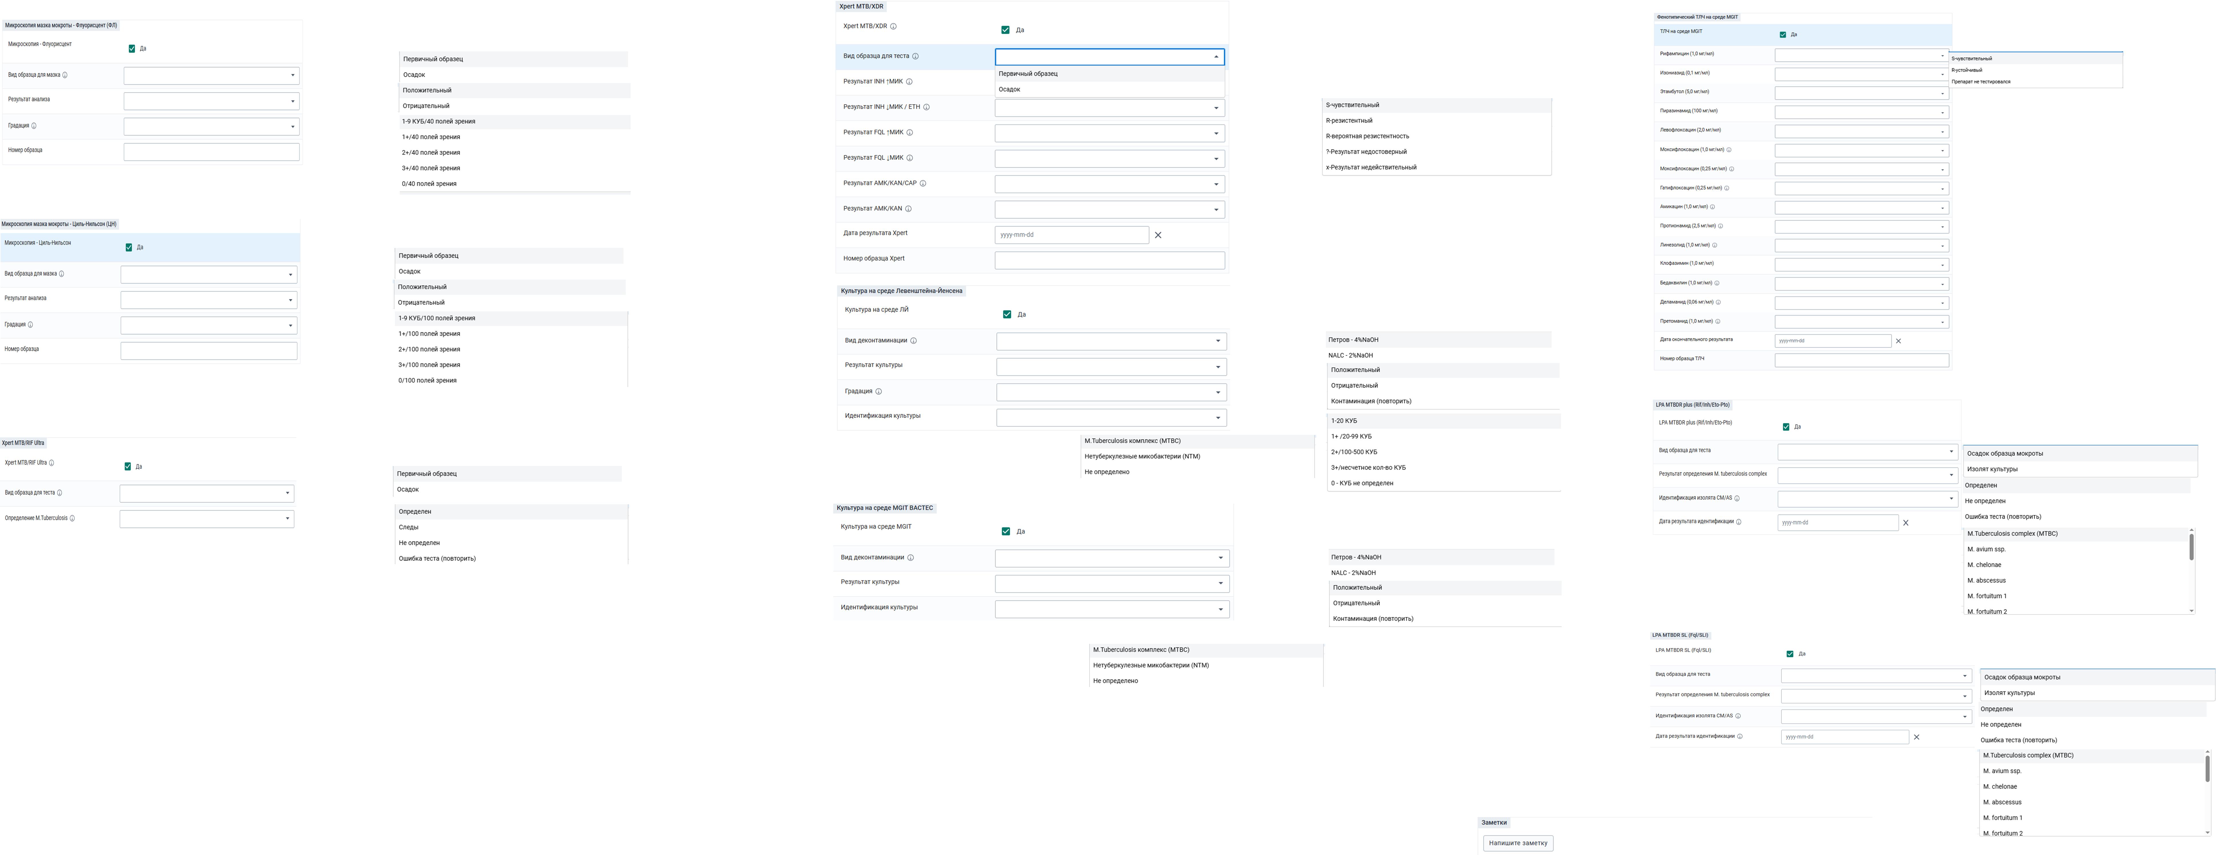
Name |  | Flags | Cardinality | Type | Description & Constraints | Пример | Пример | Пример | Пример | Пример | Пример
Observation |  | N |  | DomainResource | Measurements and simple assertions
identifier |  | Σ | 0..* | Identifier | Идентификатор для наблюдения
status |  | ?!Σ | 1..1 | code | registered | preliminary | final | amended + | final | final | final | final | final | final
 |  |  |  |  | Binding: Observation Status (Required)
category |  |  | 0..* | Codableconcept | Classification of type of observation | labaratory | labaratory | labaratory | labaratory | labaratory | labaratory
 |  |  |  |  | Binding: ObservationCategoryVS (0.3.0) (required)
code |  | ΣC | 1..1 | Codableconcept | Classification of type of observation | Микроскопия мазка мокроты - Флуорисцент (ФЛ) | Xpert MTB/XDR | Xpert MTB/RIF Ultra | Культура на среде Левенштейна-Йенсена | Культура на среде MGIT BACTEC | LPA MTBDR plus (Rif/Inh/Eto-Pto)
 |  |  |  |  | Binding: Terminalogy.dhp.uz/observationCode
subject |  | Σ | 0..1 | Ref. (Patient) | Who and/or what the observation is about | Ф.И.О/TB0225005979 | Ф.И.О/TB0225005979 | Ф.И.О/TB0225005979 | Ф.И.О/TB0225005979 | Ф.И.О/TB0225005979 | Ф.И.О/TB0225005979
effective[x] |  | Σ | 0..1
 | effectiveDateTime |  |  | dateTime |  | 2025-09-12 | 2025-09-12 | 2025-09-12 | 2025-09-12 | 2025-09-12 | 2025-09-12
issued |  | Σ | 0..1 | instant | Date/Time this version was made available | 2025-09-12 | 2025-09-12 | 2025-09-12 | 2025-09-12 | 2025-09-12 | 2025-09-12
perfomer |  | Σ | 0..* | Ref. (organization) | Who is responsible for the observation | РДФиП № 3, Ташкент - GX | РДФиП № 3, Ташкент - GX | РДФиП № 3, Ташкент - GX | РДФиП № 3, Ташкент - GX | РДФиП № 3, Ташкент - GX | РДФиП № 3, Ташкент - GX
 |  |  |  |  | UZ Core Organization(0.3.0))
volue[x] |  | ΣC | 0..1 |  | Результат тестов
 | valueCodeableConcept |  |  | CodeableConcept |  | положительный
method |  |  | 0..1 | CodeableConcept | Как это было сделано | Методика микроскопии (квалификатор)
 |  |  |  |  | Bind: https://www.hl7.org/fhir/valueset-observation-methods.html http://snomed.info/sct 278289002 Microscopy technique (qualifier value)
specimen |  | C | 0..1 | ref. (specimen) | Specimen used for this observation + Rule: If Observation.specimen is a reference to Group, the group can only have specimens | Первичный образец / Мазок / Осадок образца макроты / Изолят културы | Первичный образец / Мазок | Первичный образец / Мазок |  |  | Изолят културы
component |  | ΣC | 0..*
 | code | ΣC | 1..1 | CodeableConcept | Type of component observation (code / type) | градация | Результат INH ↑МИК | Определение M.Tuberculosis | Вид деконтаминации | Изониазид (0,1 мг/мл) | Результат определения M. tuberculosis complex
 |  |  |  |  | CSObservationComponentCode
 | volue[x] | Σ
 | volueCodeableConcept |  |  | CodeableConcept | CSObservationCodeableConcept | 1-9 КУБ /40 Полей зрения | чувствительный | Определен | Петров - 4%NaOH | Устойчивый | Определен
component |  | ΣC | 0..*
 | code | ΣC | 1..1 | CodeableConcept | Type of component observation (code / type)
 |  |  |  |  | CSObservationComponentCode |  | Результат INH ↓МИК / ETH |  | Результат культуры | Рифампицин (1,0 мг/мл) | Идентификация изолята CM/AS
 | volue[x] | Σ
 | volueCodeableConcept |  |  | CodeableConcept | CSObservationCodeableConcept |  | Устойчивый |  | Положительный | Устойчивый | M.Tuberculesis complex (MTBC)
component |  | ΣC | 0..*
 | code | ΣC | 1..1 | CodeableConcept | Type of component observation (code / type)
 |  |  |  |  | CSObservationComponentCode |  |  |  | Градация
 | volue[x] | Σ
 | volueCodeableConcept |  |  | CodeableConcept | CSObservationCodeableConcept |  |  |  | 1+ /20-99 КУБ
component |  | ΣC | 0..*
 | code | ΣC | 1..1 | CodeableConcept | Type of component observation (code / type)
 |  |  |  |  | CSObservationComponentCode |  |  |  | Идентификация культуры
 | volue[x] | Σ
 | volueCodeableConcept |  |  | CodeableConcept | CSObservationCodeableConcept |  |  |  | M.Tuberculesis комплекс (MTBC)

hasMember |  | Σ | 0..* |  |  | Приводит другие лабораторные исследование
note |  |  | 0..*

ConditionDhis
System Name | Name |  | Flags |  | Cardinality | Example | Type | Description & Constraints
 | Condition |  | TU |  |  |  | DomainResource | Подробная информация о состояниях, проблемах или диагнозах Предупреждение: если категория = problems list item (элемент списка проблем), то значение clinicalStatus не должно быть unknown. Правило: если состояние прекращено (abated), то clinicalStatus должен быть установлен только в inactive, resolved или remission | 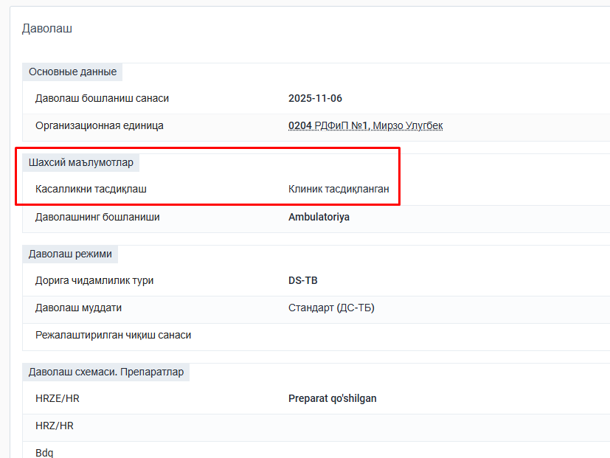
№ журнал бўйича ТБ03/1UZB 94-Идентификатор записи о заболевании в системе | identifier |  | Σ | D | 0..* | Ид пациента | Identifier | Внешние идентификаторы для данного состояния.
(активный, рецидив, хронический и т.д.) — DHIS хранит как "Новый случай / Рецидив / Хр." | clinicalStatus |  | ?!ΣC | D | 1..1 | Активный/ая/ое | CodeableConcept | Подробные описания элементов ресурса Condition. Статусы: акимвный,завершенный,отмененный
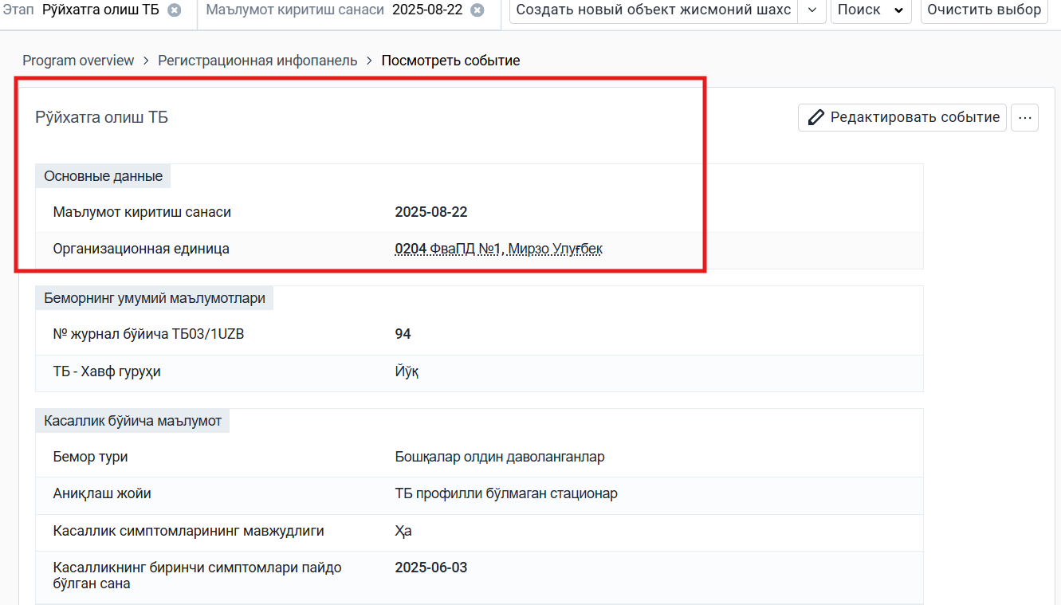
Касалликни тасдиқлаш-Бактериологик тасдиқланган. | verificationStatus |  | ?!Σ | D | 0..1 | Bakteriologik tasdiqlangan | CodeableConcept | Статус подтверждения, поддерживающий клинический статус состояния. Статус подтверждения относится к самому состоянию, а не к какому-либо его конкретному атрибуту.
Ташхис тури / Диагноз тури-Основной диагноз (ConditionCategory) | category |  | C | D | 0..* | Ўпкадаги форма | CodeableConcept | Категория, присвоенная данному состоянию.
Диагноз | code |  | Σ | D | 0..1 | Инфильтративный туберкулёз | CodeableConcept | Идентификация состояния, проблемы или диагноза.
 |  |  |  |  |  |  |  | Binding: CSConditionCode
 |  | subject | Σ | D | 1..1 | Ф.И.О/TB0225005979 | Reference(Patient | Group) | Who has the condition?
Где был зарегистрирован диагноз-0204 ФваПД №1, Мирзо Улугбек |  | encounter | Σ | D | 0..1 | Encounter/Силни рўйхатга олиш (2025-06-09) | Reference(Encounter) | Контакт (Encounter), во время которого было создано это состояние (Condition)
 | onset[x] |  | Σ | D | 0..1 |  |  | Предполагаемая или фактическая дата, дата-время или возраст
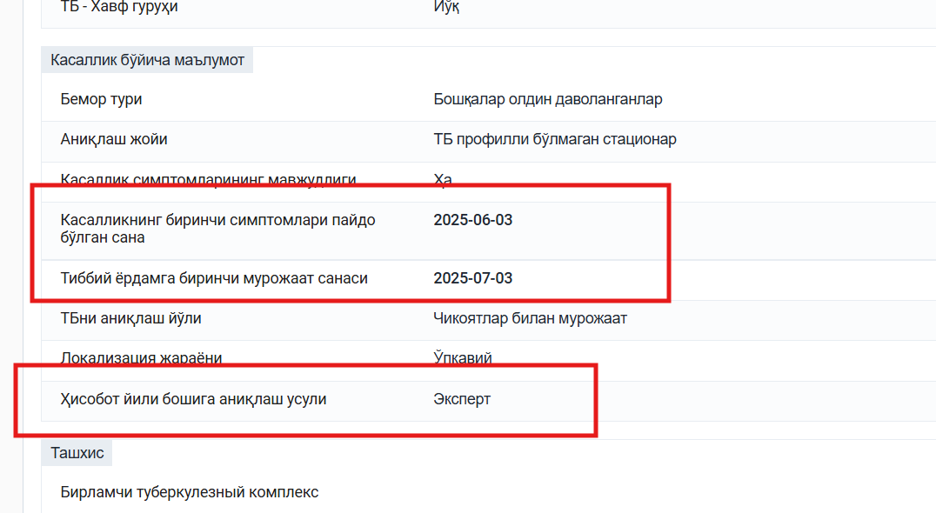
Касалликнинг биринчи симптомлари пайдо бўлган сана-Дата начала симптомов-2025-06-03 |  | onsetDateTime |  |  |  | 2025-06-09 | dateTime
 |  | onsetAge |  |  |  |  | Age
 |  | onsetPeriod |  |  |  |  | Period
ТБ формаси тўлдирилган сана-Дата заполнения формы №089-2025-08-22 | recordedDate | onsetRange |  |  |  |  | Range | Date condition was first recorded
Форма № 089/у-тубни тўлдирган шифокорнинг Ф.И.-ФИО врача, внесшего диагноз | participant | onsetString |  |  |  |  | string | Who or what participated in the activities related to the condition and how they were involved
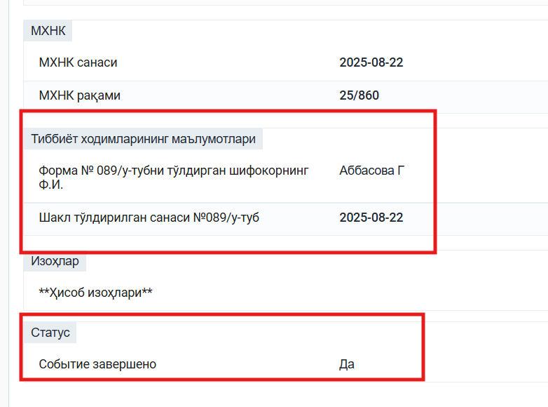
Шакл тўлдирилган санаси №089/у-туб-Дата заполнения формы №089 2025-08-22 |  |  | Σ |  | 0..1 | 2025-08-22 | dateTime | Дата, когда состояние было впервые зафиксировано.
Форма № 089/у-тубни тўлдирган шифокорнинг Ф.И.-ФИО врача, внесшего диагноз |  |  | Σ | D | 0..* |  | BackboneElement | Кто или что участвовал(о) в деятельности, связанной с данным состоянием, и каким образом было вовлечено.
 |  | function | Σ | D |  |  | CodeableConcept | Type of involvement Binding: Participation Role Type (Extensible)
Форма № 089/у-тубни тўлдирган шифокорнинг Ф.И.-ФИО врача, внесшего диагноз |  | actor | Σ | D | 1..1 |  | Reference(Practitioner | PractitionerRole | Patient | RelatedPerson | Device | Organization | CareTeam) | Кто или что участвовал(о) в деятельности, связанной с данным состоянием.

